KFOLD
NAUKA CECHY |  |  |  |  |  |  |  |  |  |  |  | NAUKA BEZCECHOWA |  |  |  |  |  |  |  |  |  |  |  | OPTYMLIZACJA HIPERPARAMETRÓW CECHY
 | ACC | F1 | Prec | Sens | Spec | TP | FP | TN | FN |  |  | Rodzaj sieci | ACC | F1 | Prec | Sens | Spec | TP | FP | TN | FN | Threshold | AUC |  | ACC | F1 | Prec | Sens | Spec | TP | FP | TN | FN
KNN | 0.96 | 0.97 | 0.95 | 0.99 | 0.87 | 47748 | 2174 | 14166 | 639 |  |  | Dense | 0.94 | 0.96 | 0.94 | 0.99 | 0.80 | 47670 | 3198 | 13142 | 712 | 0.30 | 0.96 | KNN | 0.96 | 0.98 | 0.97 | 0.99 | 0.90 | 47675 | 1700 | 14640 | 712
DecisionTree | 0.94 | 0.96 | 0.96 | 0.97 | 0.88 | 46692 | 1937 | 14403 | 1695 |  |  |  | 0.94 | 0.96 | 0.96 | 0.96 | 0.88 | 46364 | 2017 | 14323 | 2018 | 0.50 |  | DecisionTree | 0.95 | 0.97 | 0.97 | 0.97 | 0.90 | 46810 | 1578 | 14762 | 1577
RandomForest | 0.92 | 0.95 | 0.92 | 0.98 | 0.75 | 47198 | 4088 | 12252 | 1189 |  |  |  | 0.91 | 0.94 | 0.97 | 0.91 | 0.92 | 44012 | 1343 | 14997 | 4370 | 0.70 |  | RandomForest | 0.97 | 0.98 | 0.97 | 0.99 | 0.92 | 47700 | 1389 | 14951 | 687
SVM | 0.94 | 0.96 | 0.95 | 0.97 | 0.85 | 47156 | 2374 | 13966 | 1231 |  |  | CNN | 0.90 | 0.94 | 0.89 | 0.99 | 0.63 | 47774 | 6002 | 10338 | 608 | 0.30 | 0.92 | SVM | 0.97 | 0.98 | 0.98 | 0.98 | 0.94 | 47656 | 993 | 15347 | 731
Bayes | 0.81 | 0.86 | 0.95 | 0.80 | 0.86 | 38469 | 2224 | 14116 | 9918 |  |  |  | 0.91 | 0.94 | 0.92 | 0.96 | 0.75 | 46455 | 4101 | 12239 | 1927 | 0.50
XGBoost | 0.97 | 0.98 | 0.98 | 0.99 | 0.94 | 47711 | 1037 | 15303 | 676 |  |  |  | 0.89 | 0.93 | 0.94 | 0.91 | 0.83 | 44127 | 2801 | 13539 | 4255 | 0.70 |  | RÓŻNICA
LightGBM | 0.97 | 0.98 | 0.98 | 0.98 | 0.93 | 47630 | 1090 | 15250 | 757 |  |  | CNN-LSTM | 0.75 | 0.86 | 0.75 | 1.00 | 0.00 | 48382 | 16340 | 0 | 0 | 0.30 | 0.74 |  | ACC | F1 | Prec | Sens | Spec | TP | FP | TN | FN
CatBoost | 0.97 | 0.98 | 0.98 | 0.99 | 0.94 | 47780 | 1037 | 15303 | 607 | Threshold | AUC |  | 0.75 | 0.86 | 0.75 | 1.00 | 0.00 | 48374 | 16323 | 17 | 8 | 0.50 |  | KNN | 0.006 | 0.004 | 0.016 | -0.002 | 0.029 | -73 | -474 | 474 | 73
Sieć neuronowa Gęsta | 0.97 | 0.98 | 0.97 | 0.99 | 0.91 | 47922 | 1519 | 14821 | 465 | 0.30 | 0.99 |  | 0.62 | 0.69 | 0.91 | 0.55 | 0.84 | 26676 | 2615 | 13725 | 21706 | 0.70 |  | DecisionTree | 0.007 | 0.005 | 0.007 | 0.002 | 0.022 | 118 | -359 | 359 | -118
 | 0.97 | 0.98 | 0.98 | 0.98 | 0.94 | 47509 | 989 | 15351 | 878 | 0.50 |  | LSTM | 0.75 | 0.86 | 0.75 | 1.00 | 0.01 | 48357 | 16182 | 158 | 25 | 0.30 | 0.69 | RandomForest | 0.049 | 0.032 | 0.051 | 0.010 | 0.165 | 502 | -2699 | 2699 | -502
 | 0.97 | 0.98 | 0.99 | 0.97 | 0.96 | 46807 | 605 | 15735 | 1580 | 0.70 |  |  | 0.77 | 0.86 | 0.78 | 0.98 | 0.16 | 47267 | 13672 | 2668 | 1115 | 0.50 |  | SVM | 0.029 | 0.019 | 0.028 | 0.010 | 0.085 | 500 | -1381 | 1381 | -500
 |  |  |  |  |  |  |  |  |  |  |  |  | 0.76 | 0.85 | 0.78 | 0.93 | 0.24 | 45197 | 12431 | 3909 | 3185 | 0.70
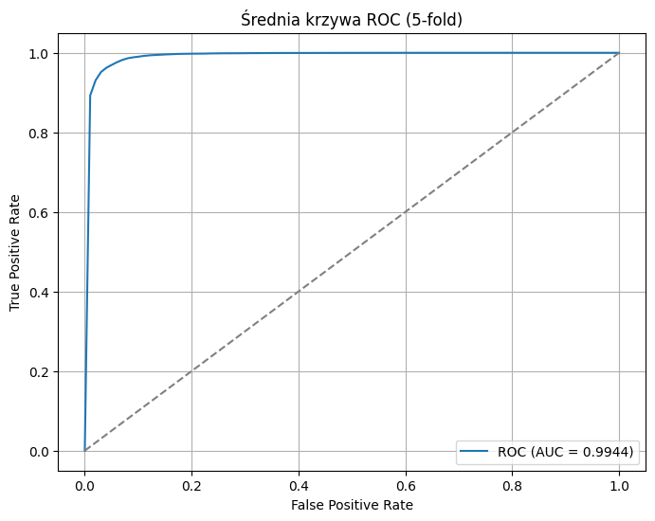

 |  |  |  |  |  |  |  |  |  |  |  |  |  |  |  |  |  |  |  |  |  |  |  | Najlepsze parametry |  |  |  |  |  |  | Note:
 |  |  |  |  |  |  |  |  |  |  |  |  |  |  |  |  |  |  |  |  |  |  |  | KNN |  |  | DecisionTree |  |  |  | Optymalizowany był wskaźnik F1
 |  |  |  |  |  |  |  |  |  |  |  |  |  |  |  |  |  |  |  |  |  |  |  | {'n_neighbors': 8, 'weights': 'uniform', 'algorithm': 'ball_tree', 'metric': 'manhattan'} |  |  | {'criterion': 'gini', 'splitter': 'best', 'max_depth': 20, 'min_samples_split': 18, 'min_samples_leaf': 10, 'max_features': None}

 |  |  |  |  |  |  |  |  |  |  |  |  |  |  |  |  |  |  |  |  |  |  |  | RANDOM FOREST |  |  | SVM
 |  |  |  |  |  |  |  |  |  |  |  |  |  |  |  |  |  |  |  |  |  |  |  | {'n_estimators': 80, 'criterion': 'entropy', 'max_depth': 48, 'min_samples_split': 9, 'min_samples_leaf': 1, 'max_features': 'sqrt'} |  |  | {'C': 17431,85057616861, 'kernel': 'poly', 'gamma': 'auto', 'degree': 3, 'coef0': 0,3860570320218555}

KFOLD architektóra i ROC
Dense | CNN | CNN-LSTM | LSTM
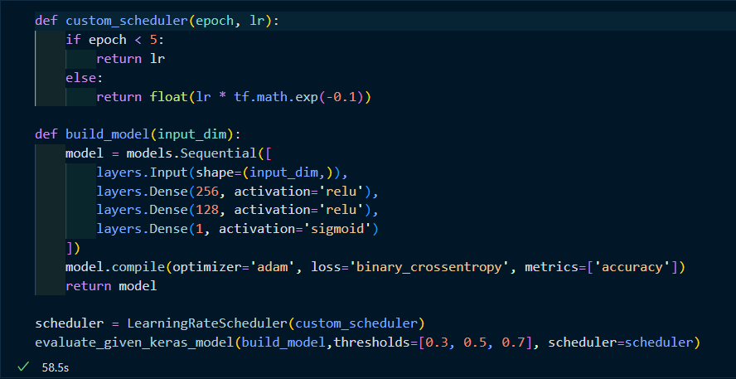 | 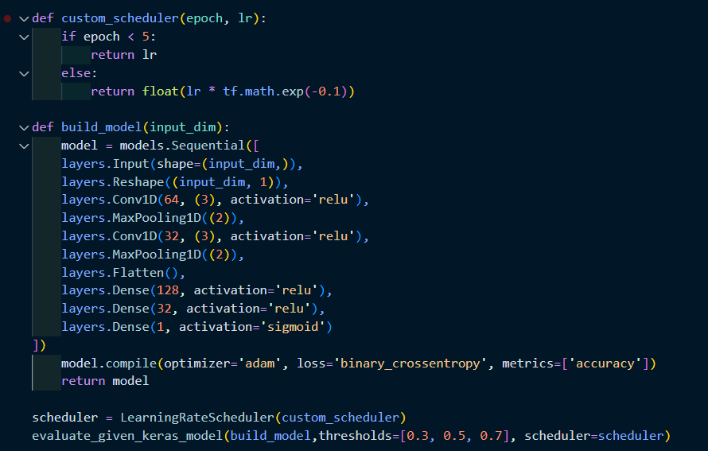 | 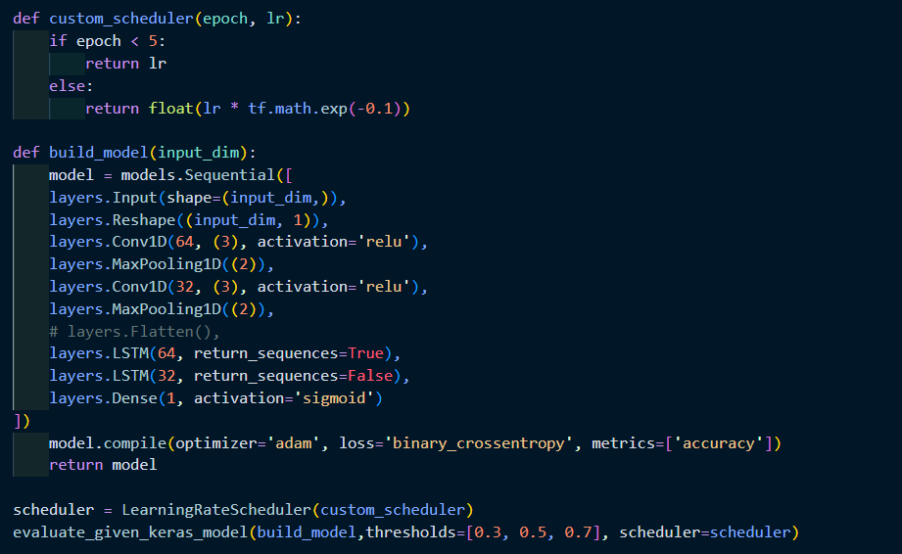 | 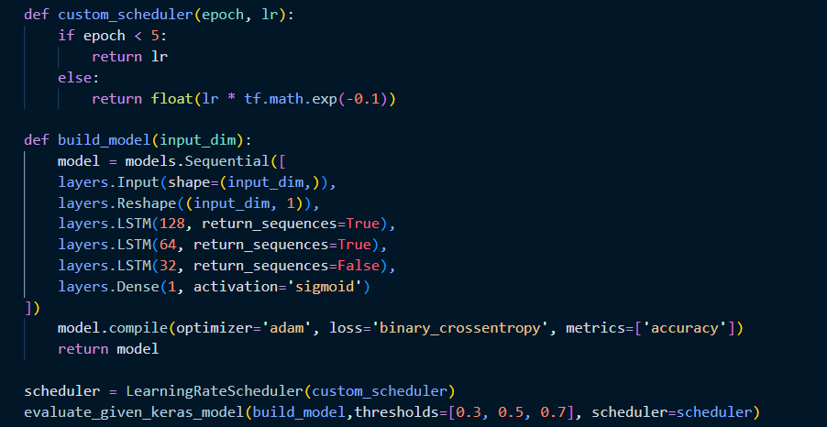

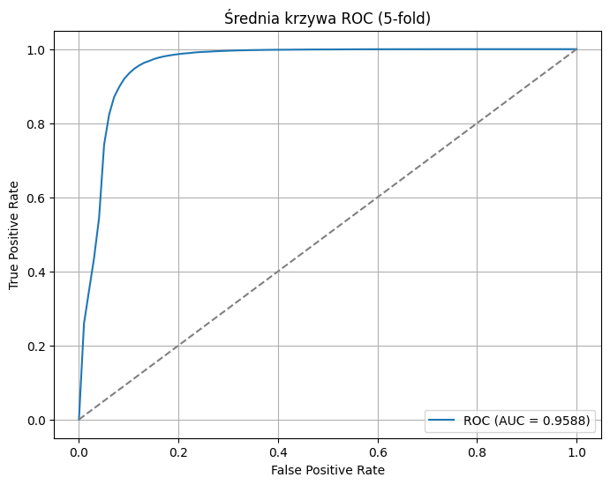 | 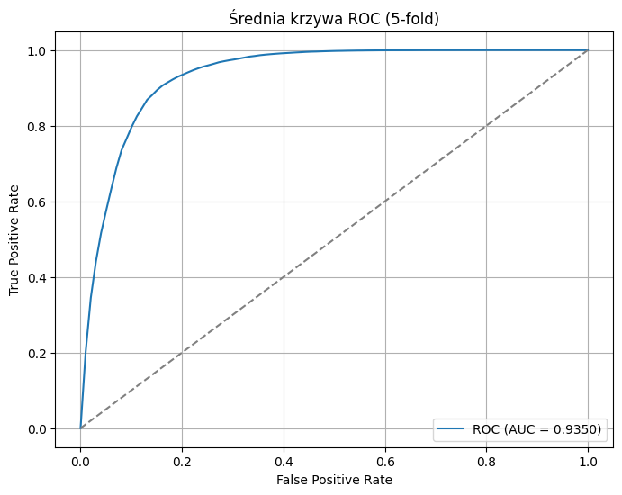 | 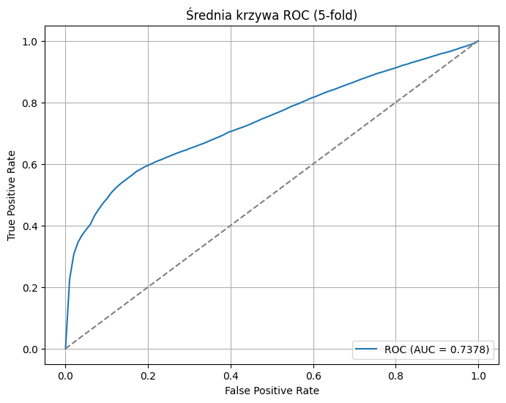 | 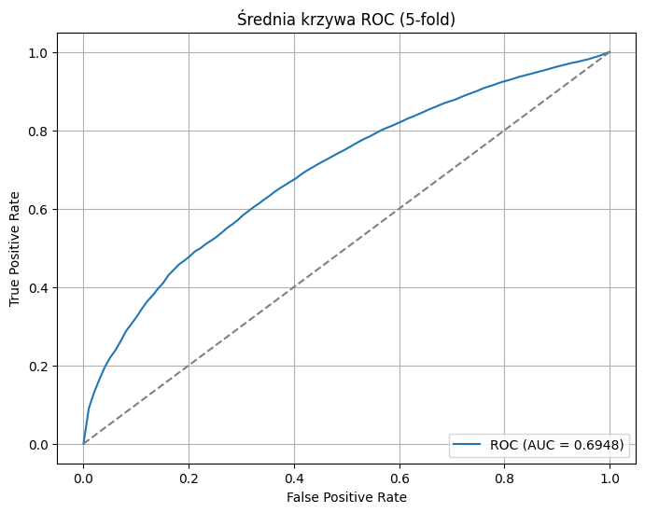

HOLDOUT
NAUKA CECHY |  |  |  |  |  |  |  |  |  |  |  | NAUKA BEZCECHOWA
 | ACC | F1 | Prec | Sens | Spec | TP | FP | TN | FN |  |  | Rodzaj sieci | ACC | F1 | Prec | Sens | Spec | TP | FP | TN | FN | Threshold | AUC
KNN | 0.65 | 0.76 | 0.61 | 0.99 | 0.23 | 2237 | 1430 | 426 | 20 |  |  | Dense | 0.70 | 0.79 | 0.65 | 1.00 | 0.35 | 2251 | 1215 | 641 | 6 | 0.3 | 0.802
DecisionTree | 0.73 | 0.80 | 0.67 | 0.98 | 0.42 | 2208 | 1070 | 786 | 49 |  |  |  | 0.72 | 0.80 | 0.67 | 0.99 | 0.40 | 2244 | 1122 | 734 | 13 | 0.5
RandomForest | 0.59 | 0.73 | 0.57 | 0.99 | 0.10 | 2240 | 1672 | 184 | 17 |  |  |  | 0.74 | 0.81 | 0.68 | 0.99 | 0.45 | 2233 | 1030 | 826 | 24 | 0.7
SVM | 0.63 | 0.75 | 0.60 | 0.99 | 0.20 | 2240 | 1491 | 365 | 17 |  |  |  | 0.77 | 0.83 | 0.72 | 0.98 | 0.53 | 2206 | 876 | 980 | 51 | 0.9
Bayes | 0.59 | 0.73 | 0.58 | 0.99 | 0.11 | 2232 | 1645 | 211 | 25 |  |  | CNN | 0.73 | 0.80 | 0.67 | 1.00 | 0.40 | 2252 | 1109 | 747 | 5 | 0.3 | 0.831
XGBoost | 0.73 | 0.80 | 0.68 | 0.98 | 0.43 | 2213 | 1061 | 795 | 44 |  |  |  | 0.74 | 0.81 | 0.68 | 1.00 | 0.44 | 2246 | 1041 | 815 | 11 | 0.5
LightGBM | 0.69 | 0.78 | 0.64 | 0.99 | 0.32 | 2234 | 1254 | 602 | 23 |  |  |  | 0.76 | 0.82 | 0.70 | 0.99 | 0.47 | 2235 | 975 | 881 | 22 | 0.7
CatBoost | 0.73 | 0.80 | 0.67 | 0.98 | 0.42 | 2208 | 1070 | 786 | 49 | Threshold | AUC |  | 0.78 | 0.83 | 0.72 | 0.98 | 0.53 | 2219 | 870 | 986 | 38 | 0.9
Sieć neuronowa Gęsta | 0.78 | 0.83 | 0.73 | 0.97 | 0.56 | 2181 | 814 | 1042 | 76 | 0.30 | 0.89 | CNN-LSTM | 0.75 | 0.81 | 0.69 | 0.99 | 0.45 | 2245 | 1024 | 832 | 12 | 0.3 | 0.839
 | 0.81 | 0.84 | 0.76 | 0.96 | 0.62 | 2156 | 697 | 1159 | 101 | 0.50 |  |  | 0.76 | 0.82 | 0.70 | 0.99 | 0.47 | 2242 | 982 | 874 | 15 | 0.5
 | 0.82 | 0.85 | 0.78 | 0.94 | 0.67 | 2116 | 611 | 1245 | 141 | 0.70 |  |  | 0.77 | 0.82 | 0.71 | 0.99 | 0.50 | 2237 | 935 | 921 | 20 | 0.7
 | 0.82 | 0.84 | 0.81 | 0.87 | 0.75 | 1971 | 460 | 1396 | 286 | 0.90 |  |  | 0.78 | 0.83 | 0.72 | 0.99 | 0.54 | 2229 | 859 | 997 | 28 | 0.9
 |  |  |  |  |  |  |  |  |  |  |  | LSTM | 0.72 | 0.80 | 0.67 | 1.00 | 0.39 | 2250 | 1130 | 726 | 7 | 0.3 | 0.835
 |  |  |  |  |  |  |  |  |  |  |  |  | 0.74 | 0.81 | 0.68 | 1.00 | 0.42 | 2247 | 1075 | 781 | 10 | 0.5
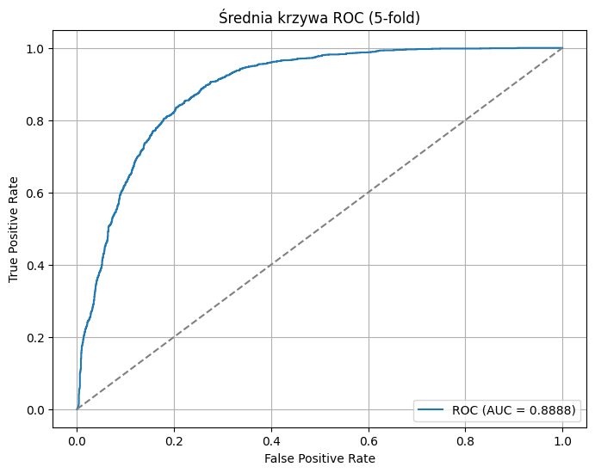
 |  |  |  |  |  |  |  |  |  |  |  |  | 0.75 | 0.81 | 0.69 | 1.00 | 0.46 | 2246 | 1009 | 847 | 11 | 0.7
 |  |  |  |  |  |  |  |  |  |  |  |  | 0.77 | 0.83 | 0.71 | 0.99 | 0.50 | 2236 | 921 | 935 | 21 | 0.9

HOLDOUT architektóra i ROC
Dense | CNN | CNN | LSTM
 |  | 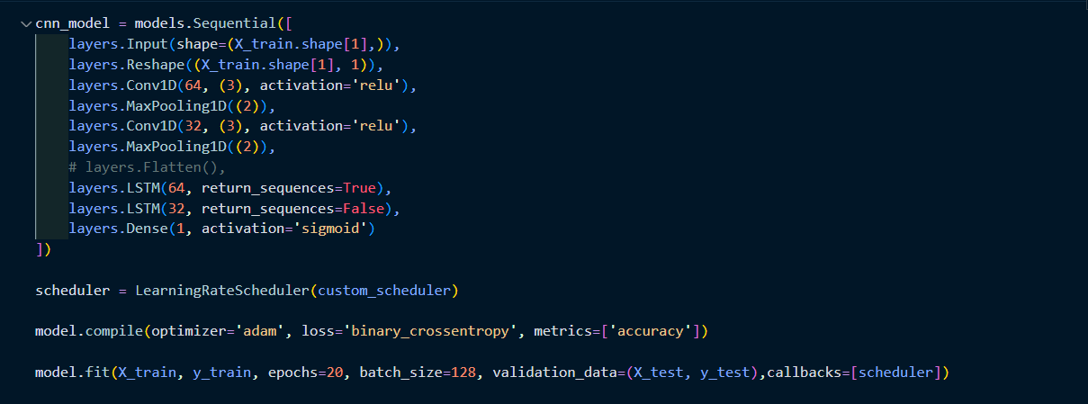

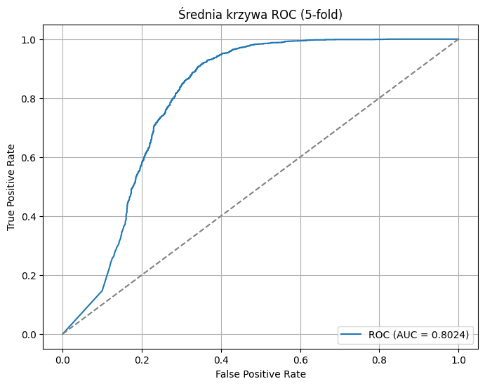 | 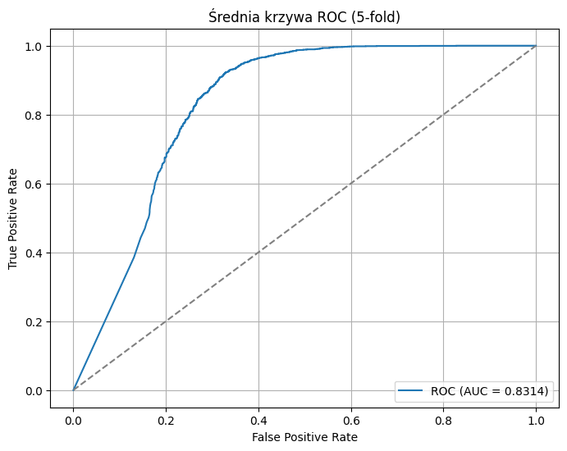 | 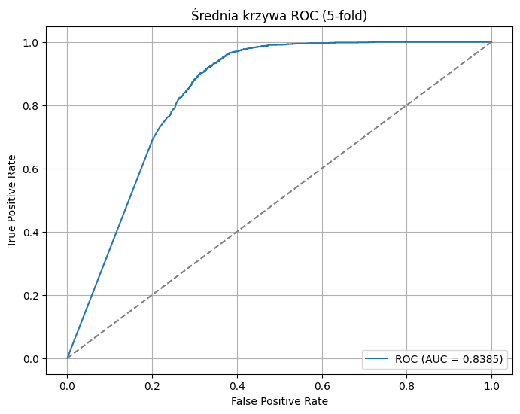 | 

